別添１－２ （水道事業）
水 道
簡易水道
 |  |  |  |  |  |  |  |  |  |  |  | 別添１－２
○○市 事業経営戦略

団 体 名：

事 業 名：

策 定 日： |  |  | 令和 |  | 年 |  | 月

計画期間： |  |  | 令和 |  | 年度 | ～ |  | 令和 |  | 年度

１．事業概要
（１） | 事業の現況
① | 給 水
供用開始年月日 |  |  | 年 月 日 |  |  |  | 計画給水人口 |  |  |  |  |  | 人
法適（全部・財務） ・非適の区分 |  |  | ※ 地方公営企業法の適用を予定している場合 は予定年月日を記載すること。 |  |  |  | 現在給水人口 |  |  |  |  |  | 人
 |  |  |  |  |  |  | 有収水量密度 |  |  |  |  |  | 千㎥／ha

② | 施 設
水源 |  |  | （複数選択可）
施設数 |  |  | 浄水場設置数 |  |  |  | 管路延長 |  |  |  |  |  | 千ｍ
 |  |  | 配水池設置数
施設能力 |  |  |  |  | ㎥／日 |  | 施設利用率 |  |  |  |  |  | ％

③ | 料 金
料金体系の 概要・考え方 |  |  | ※現行の料金体系の概要及びそれを採用している考え方等について記載すること。 ※資産維持費（資金収支方式で料金を算定している団体においては、資産維持費相当額）の算定の有無についても記載すること。
料金改定年月日 （消費税のみの改定は含まない） |  |  | 年 月 日

（例）
＜料金表＞
 |  | メータ口径 | 基本料金(～●m3) １か月につき |  | ●～●m3 |  | ●～●m3 |  | ●～●m3 |  | ●m3以上
 |  | ●mm以下 | ●円 |  | ●円/m3 |  | ●円/m3 |  | ●円/m3 |  | ●円/m3
 |  | ●～●mm | ●円 |  | ●円/m3 |  | ●円/m3 |  | ●円/m3 |  | ●円/m3
 |  | ●～●mm | ●円 |  | ●円/m3 |  | ●円/m3 |  | ●円/m3 |  | ●円/m3
 |  | ●mm | ●円 |  | ●円/m3 |  | ●円/m3 |  | ●円/m3 |  | ●円/m3
 |  | ●mm | ●円 |  | ●円/m3 |  | ●円/m3 |  | ●円/m3 |  | ●円/m3
 |  | ●mm以上 | ●円 |  | ●円/m3 |  | ●円/m3 |  | ●円/m3 |  | ●円/m3

④ | 組 織
※組織体制、職員数、職種、年齢構成等を、図表などを適宜用いながら分かりやすく記載すること。

（例）
＜組織体制＞
水道局

●●課
●●課
●●課
●●課

＜職員数・職種・年齢構成等＞

 |  |  |  |  | ●●課 | ●●課 | ●●課 | ●●課 | 合計
 |  |  |  | 61歳～ | 人 | 人 | 人 | 人 | 人
 |  |  |  | 51～60歳 | 人 | 人 | 人 | 人 | 人
 |  |  |  | 41～50歳 | 人 | 人 | 人 | 人 | 人
 |  |  |  | 31～40歳 | 人 | 人 | 人 | 人 | 人
 |  |  |  | ～30歳 | 人 | 人 | 人 | 人 | 人
 |  |  |  | 合計 | 人 | 人 | 人 | 人 | 人

（２） | これまでの主な経営健全化の取組
※民間活用や施設の統廃合、広域化（*1）等の経営健全化の取組について、実施年度や概要、効果等を図表などを適宜用いながら分かりやすく記載すること。

*1 水道事業の広域化とは、水道法（昭和32年法律第177号）第２条の２第２項の市町村の区域を超えた広域的な水道事業者間の連携等に当たるものである。その具体的な方策としては、経営統合（事業統合及び経営の一体化をいう。以下同じ。）、浄水場等一部の施設の共同設置や事務の広域的処理等がある。

（３） | 経営比較分析表等を活用した現状分析
※ 直近の経営比較分析表（「公営企業に係る「経営比較分析表」の策定及び公表について）（公営企業三課室長通知）」による経営比較分析表）を添付すること。
※添付した「経営比較分析表」に補足すべき内容（経営指標や日本水道協会「水道事業ガイドライン」における指標を活用した分析等）を記載すること。

２．将来の事業環境
（１） | 給水人口の予測
※給水人口の予測について、図表などを適宜用いながら、予測の方法（考え方）等も含め、分かりやすく記載すること。必要に応じて過去の推移についても記載すること。

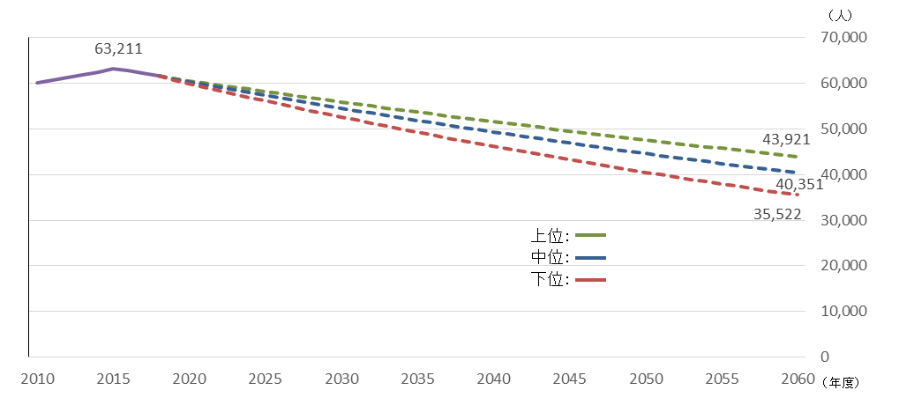

（２） | 水需要の予測
※水需要の予測について、図表などを適宜用いながら、予測の方法（考え方）等も含め、分かりやすく記載すること。必要に応じて過去の推移についても記載すること。

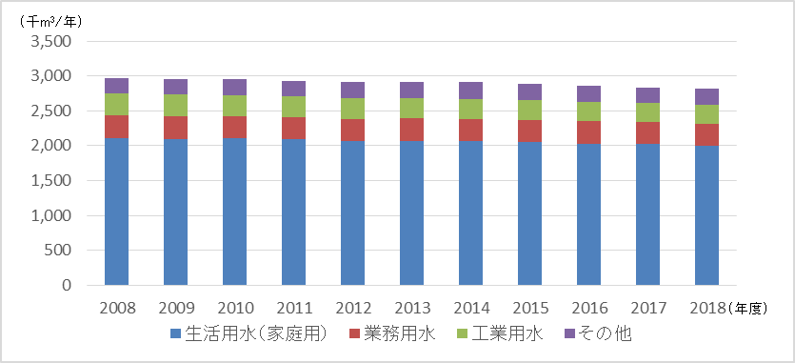
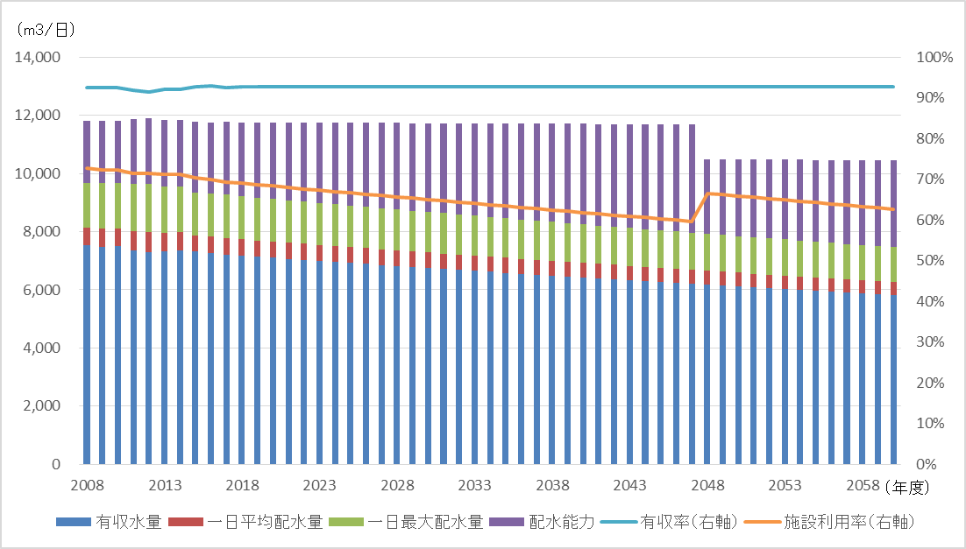

（３） | 料金収入の見通し
※料金の見通しについて、図表などを適宜用いながら、予測の方法（考え方）等も含め、分かりやすく記載すること。必要に応じて過去の推移についても記載すること。

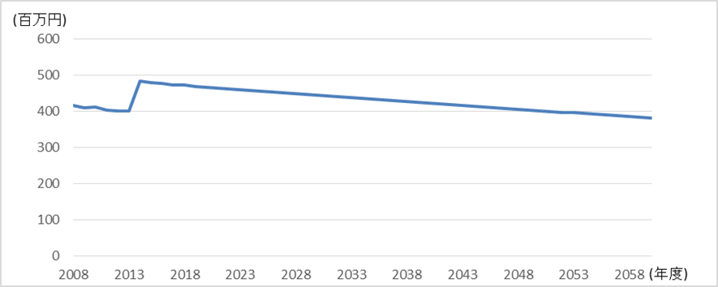

（４） | 組織の見通し
※定員の管理計画等を踏まえた将来の職員数の見通し等について、図表などを適宜用いながら、分かりやすく記載すること。

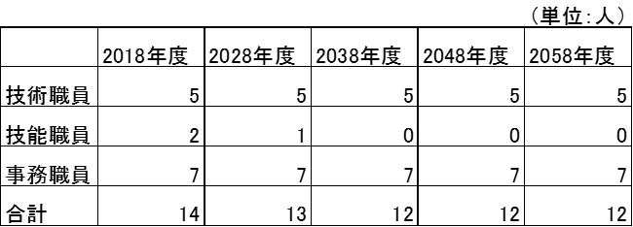

３．経営の基本方針

※ １．事業概要及び２．将来の事業環境を踏まえ、事業を継続する上での経営理念、基本方針等について記載すること。 ※ 計画期間内における具体的な取組・目標等を記載すること。

４．投資・財政計画（収支計画）

（１） | 投資・財政計画（収支計画） ： 別 紙 の と お り

（２）投資・財政計画（収支計画）の策定に当たっての説明
① 収支計画のうち投資についての説明
目標 |  |  | ※ 目標設定をするにあたり、複数の推計パターン（高位・中位・低位）で試算を行うこと。また、計画期間に関わらず、可能な限り長期目標（30～50年超）についても記載すること。

※ 計画期間内に実施する主な投資の内容（施設名、時期、金額など）について、図表なども適宜用いながら、分かりやすく記載すること。 ※ また、収支計画の策定に当たって反映した取組について、内容（対象施設、時期、金額など）を記載すること。 ＜取組例＞ ・民間の資金・ノウハウ等の活用に関する事項 ・施設・設備の廃止・統合（ダウンサイジング）に関する事項 ・施設・設備の合理化（スペックダウン）についてに関する事項 ・アセットマネジメントに基づく施設・設備の長寿命化等の投資の平準化に関する事項 ・広域化に関する事項 ・防災・安全対策に関する事項 ・その他

② 収支計画のうち財源についての説明
目標 |  |  | ※ 目標設定をするにあたり、複数の推計パターン（高位・中位・低位）で試算を行うこと。また、計画期間に関わらず、可能な限り長期目標（30～50年超）についても記載すること。

※ 財源（料金、企業債、繰入金、国庫補助等）の積算の考え方等について記載すること。 ※ また、収支計画の策定に当たって反映した財源確保の取組について、内容（対象施設、時期、金額など）を記載すること。 ＜取組例＞ ・料金に関する事項 ・資産の有効活用（例：遊休資産の売却や貸付、債券運用の導入、小水力発電や太陽光発電など）に関する事項 ・その他 ※ 料金回収率の目標及び別添の原価計算表などを参考に原価計算の内訳などを記載し、見える化を図ること。

③ 収支計画のうち投資以外の経費についての説明
※ 投資以外の経費（委託料、修繕費、動力費、人件費など）の積算の考え方等について記載すること。 ※ また、収支計画の策定に当たって反映した経費削減の取組（包括的民間委託、指定管理者制度の導入等の取組も含む。）について、内容（対象施設、時期、 金額など）を記載すること。 ＜取組例＞ ・委託料に関する事項 ・修繕費に関する事項 ・動力費に関する事項 ・職員給与費に関する事項 ・その他

（３）投資・財政計画（収支計画）に未反映の取組や今後検討予定の取組の概要
※ 投資・財政計画（収支計画）に反映することができなかった検討中の取組や今後検討予定の取組について、その内容等を記載すること。 また、（１）において、純損益（法適用）又は実質収支（法非適用）が計画期間内の最終年度で黒字とならず、赤字が発生している場合には、赤字の解消に向け た取組の方向性、検討体制・スケジュール等について記載する必要があること。

① 投資の合理化、費用の見直しについての検討状況等

広域化
民間の資金・ノウハウ等の活用 （PPP/PFI等の導入等）
アセットマネジメントの充実 （施設・設備の長寿命化等 による投資の平準化）
施設・設備の廃止・統合 （ダウンサイジング）
施設・設備の合理化 （スペックダウン）
その他の取組

② 財源についての検討状況等

料金
企業債
繰入金
資産の有効活用等（*2）による 収入増加の取組
その他の取組

５．経営戦略の事後検証、改定等に関する事項

経営戦略の事後検証、 改定等に関する事項 |  |  |  | ※進捗管理（モニタリング）や見直し（ローリング）等の経営戦略の事後検証、改定等に関する考え方について記載すること。

